SM_5%+
Simulación Montecarlo EPL, LaLiga, Serie A, Bundesliga, Ligue 1 y Liga MXEquipos que obtuvieron 5% o más de Lideratos Generales de 5000 simulaciones
Equipos | Número de Lideratos Generales | Porcentaje de Lideratos
Cruz Azul | 280 | 6%
Chelsea | 308 | 6%
Club Leon | 316 | 6%
Milan | 330 | 7%
RB Leipzig | 365 | 7%
Atlas | 420 | 8%
Atalanta | 483 | 10%
Napoli | 495 | 10%
Tigres | 720 | 14%
Pachuca | 740 | 15%
América | 893 | 18%
Juventus | 934 | 19%
Liverpool | 1150 | 23%
At. Madrid | 1190 | 24%
Barcelona | 1233 | 25%
Monterrey | 1263 | 25%
Real Madrid | 2130 | 43%
Inter | 2637 | 53%
Man City | 3516 | 70%
Bayern Munich | 4443 | 89%
PSG | 4571 | 91%

Equipos por liga con 5% o más de campeonatos
Liga MX: 7
Serie A: 5
LaLiga: 3
Premier League: 3
Bundesliga: 2
Ligue 1: 1

Gráficas_Barras
Simulación Montecarlo del Clausura 2022Porcentaje de veces que Monterrey terminó en cada Posición de la Tabla General
Teams | Teams | Superlíder | 2 | 3 | 4 | 5 | 6 | 7 | 8 | 9 | 10 | 11 | 12 | 13 | 14 | 15 | 16 | 17 | 18 | 19 | 20
Atlas | 5000 torneos simulados | 8% | 11% | 11% | 10% | 10% | 9% | 8% | 7% | 6% | 5% | 4% | 3% | 2% | 2% | 1% | 1% | 0% | 0%
Pachuca | 5000 torneos simulados | 15% | 13% | 13% | 11% | 11% | 9% | 7% | 6% | 4% | 4% | 2% | 2% | 1% | 1% | 1% | 0% | 0% | 0%
Real Madrid | Real Madrid | 2130 | 1236 | 808 | 409 | 227 | 98 | 52 | 26 | 8 | 6 | 0 | 0 | 0 | 0 | 0 | 0 | 0 | 0 | 0 | 0
Betis | 5000 torneos simulados | 92 | 167 | 325 | 469 | 664 | 738 | 764 | 546 | 411 | 247 | 175 | 155 | 85 | 51 | 34 | 25 | 18 | 6 | 4
Wolverhampton | 5000 torneos simulados | 0% | 0% | 0% | 0% | 2% | 3% | 6% | 7% | 9% | 10% | 10% | 9% | 10% | 9% | 7% | 7% | 6% | 4% | 2% | 1%
Napoli | Napoli | 10% | 17% | 20% | 17% | 15% | 9% | 7% | 3% | 1% | 0% | 0% | 0% | 0% | 0% | 0% | 0% | 0% | 0% | 0% | 0%
Genoa | Genoa | 0% | 0% | 0% | 0% | 0% | 0% | 0% | 0% | 1% | 2% | 3% | 5% | 8% | 9% | 13% | 14% | 14% | 13% | 11% | 6%
FC Koln | FC Koln | 0 | 9 | 37 | 135 | 281 | 358 | 442 | 466 | 491 | 572 | 517 | 487 | 452 | 317 | 235 | 122 | 65 | 14
Necaxa | Necaxa | 24 | 48 | 88 | 115 | 166 | 226 | 253 | 306 | 351 | 417 | 488 | 482 | 455 | 410 | 382 | 354 | 266 | 169
Guadalajara Chivas | 5000 torneos simulados | 2% | 3% | 5% | 5% | 7% | 8% | 8% | 9% | 9% | 9% | 7% | 7% | 7% | 5% | 5% | 3% | 2% | 1%
Ein Frankfurt | Frankfurt | 0% | 0% | 1% | 3% | 5% | 7% | 8% | 10% | 10% | 10% | 11% | 10% | 9% | 6% | 5% | 3% | 2% | 0%
Guadalajara Chivas | Guadalajara | 2% | 3% | 5% | 5% | 7% | 8% | 8% | 9% | 9% | 9% | 7% | 7% | 7% | 5% | 5% | 3% | 2% | 1%
Ath Madrid | At. Madrid | 24% | 27% | 22% | 13% | 8% | 4% | 2% | 1% | 0% | 0% | 0% | 0% | 0% | 0% | 0% | 0% | 0% | 0% | 0% | 0%
Barcelona | Barcelona | 25% | 26% | 21% | 12% | 8% | 4% | 2% | 1% | 1% | 0% | 0% | 0% | 0% | 0% | 0% | 0% | 0% | 0% | 0% | 0%
Monterrey | Monterrey | 25% | 18% | 14% | 12% | 9% | 7% | 5% | 3% | 2% | 2% | 1% | 1% | 0% | 0% | 0% | 0% | 0% | 0%
Real Madrid | Real Madrid | 43% | 25% | 16% | 8% | 5% | 2% | 1% | 1% | 0% | 0% | 0% | 0% | 0% | 0% | 0% | 0% | 0% | 0% | 0% | 0%
Bayern Munich | Bayern Munich | 0.8886 | 0.091 | 0.0182 | 0.0018 | 0.0004 | 0 | 0 | 0 | 0 | 0 | 0 | 0 | 0 | 0 | 0 | 0 | 0 | 0

Simulación Montecarlo LaLiga y Liga MX 2021-22
Simulación Montecarlo de Serie A 2021-22

 |  |  |  |  |  |  |  |  |  |  |  |  |  | ¿A qué equipo de la Liga MX te imaginas teniendo pocas chances de quedar en primer lugar, pero muchas de quedar entre 5to y 7mo?
 |  |  |  |  |  |  |  |  |  |  |  |  |  | Y, además, que tenga prácticamente nulas chances de quedar en las últimas posiciones?

Simulación Montecarlo LaLiga y Liga MX 2021-22
Simulación Montecarlo de Premier League 2021-22Cantidad de veces que Chivas terminó en cada Posición de la Tabla General
Simulación Montecarlo de LaLiga 2021-22Cantidad de veces que Betis terminó en cada Posición de la Tabla General
 | 5000 torneos simulados
 | 92
 | 167
 | 325
 | 469
 | 664
 | 738
 | 764
 | 546
 | 411
 | 247
 | 175
 | 155
 | 85
 | 51
 | 34
 | 25
 | 18
 | 6
 | 4

Simulación Montecarlo del Clausura 2022Porcentaje de veces que Atlas terminó en cada Posición de la Tabla General

 |  |  |  |  |  |  |  |  |  |  |  |  |  | ¿A qué equipo de la Liga MX te imaginas que tenga nulas chances de quedar en la primera o segunda posición?
Simulación Montecarlo de Serie A 2021-22

Simulación Montecarlo de Premier League 2021-22Porcentaje de veces que Wolverhampton terminó en cada Posición de la Tabla General

Simulación Montecarlo del Clausura 2022Cantidad de veces que Pachuca terminó en cada Posición de la Tabla General

Gráficas_Barras (2)
Simulación Montecarlo LaLiga y Liga MX 2021-22
Teams | Teams | Superlíder | 2 | 3 | 4 | 5 | 6 | 7 | 8 | 9 | 10 | 11 | 12 | 13 | 14 | 15 | 16 | 17 | 18 | 19 | 20
Atlas | 5000 torneos simulados | 8% | 11% | 11% | 10% | 10% | 9% | 8% | 7% | 6% | 5% | 4% | 3% | 2% | 2% | 1% | 1% | 0% | 0%
Pachuca | 5000 torneos simulados | 15% | 13% | 13% | 11% | 11% | 9% | 7% | 6% | 4% | 4% | 2% | 2% | 1% | 1% | 1% | 0% | 0% | 0%
Real Madrid | Real Madrid | 2130 | 1236 | 808 | 409 | 227 | 98 | 52 | 26 | 8 | 6 | 0 | 0 | 0 | 0 | 0 | 0 | 0 | 0 | 0 | 0
Betis | 5000 torneos simulados | 92 | 167 | 325 | 469 | 664 | 738 | 764 | 546 | 411 | 247 | 175 | 155 | 85 | 51 | 34 | 25 | 18 | 6 | 4
Wolverhampton | 5000 torneos simulados | 0% | 0% | 0% | 0% | 2% | 3% | 6% | 7% | 9% | 10% | 10% | 9% | 10% | 9% | 7% | 7% | 6% | 4% | 2% | 1%
Napoli | Napoli | 10% | 17% | 20% | 17% | 15% | 9% | 7% | 3% | 1% | 0% | 0% | 0% | 0% | 0% | 0% | 0% | 0% | 0% | 0% | 0%
Genoa | Genoa | 0% | 0% | 0% | 0% | 0% | 0% | 0% | 0% | 1% | 2% | 3% | 5% | 8% | 9% | 13% | 14% | 14% | 13% | 11% | 6%
FC Koln | FC Koln | 0 | 9 | 37 | 135 | 281 | 358 | 442 | 466 | 491 | 572 | 517 | 487 | 452 | 317 | 235 | 122 | 65 | 14
Necaxa | Necaxa | 24 | 48 | 88 | 115 | 166 | 226 | 253 | 306 | 351 | 417 | 488 | 482 | 455 | 410 | 382 | 354 | 266 | 169
Guadalajara Chivas | 5000 torneos simulados | 2% | 3% | 5% | 5% | 7% | 8% | 8% | 9% | 9% | 9% | 7% | 7% | 7% | 5% | 5% | 3% | 2% | 1%
Ein Frankfurt | Frankfurt | 0% | 0% | 1% | 3% | 5% | 7% | 8% | 10% | 10% | 10% | 11% | 10% | 9% | 6% | 5% | 3% | 2% | 0%
Guadalajara Chivas | Guadalajara | 2% | 3% | 5% | 5% | 7% | 8% | 8% | 9% | 9% | 9% | 7% | 7% | 7% | 5% | 5% | 3% | 2% | 1%
Ath Madrid | At. Madrid | 24% | 27% | 22% | 13% | 8% | 4% | 2% | 1% | 0% | 0% | 0% | 0% | 0% | 0% | 0% | 0% | 0% | 0% | 0% | 0%
Barcelona | Barcelona | 25% | 26% | 21% | 12% | 8% | 4% | 2% | 1% | 1% | 0% | 0% | 0% | 0% | 0% | 0% | 0% | 0% | 0% | 0% | 0%
Monterrey | Monterrey | 25% | 18% | 14% | 12% | 9% | 7% | 5% | 3% | 2% | 2% | 1% | 1% | 0% | 0% | 0% | 0% | 0% | 0%
Real Madrid | Real Madrid | 43% | 25% | 16% | 8% | 5% | 2% | 1% | 1% | 0% | 0% | 0% | 0% | 0% | 0% | 0% | 0% | 0% | 0% | 0% | 0%
Bayern Munich | Bayern Munich | 89% | 9% | 2% | 0% | 0% | 0% | 0% | 0% | 0% | 0% | 0% | 0% | 0% | 0% | 0% | 0% | 0% | 0%
 | Celta de Vigo |  | 0.0032 | 0.0088 | 0.0172 | 0.0336 | 0.0594 | 0.0892 | 0.118 | 0.1352 | 0.1232 | 0.107 | 0.084 | 0.06 | 0.0548 | 0.038 | 0.0278 | 0.018 | 0.011 | 0.008 | 0.0034
Simulación Montecarlo de Premier League 2021-22Cantidad de veces que Chivas terminó en cada Posición de la Tabla General
Simulación Montecarlo LaLiga 2021-225000 simulaciones a partir de apuestas deportivas

Simulación Montecarlo de Serie A 2021-22

 |  |  |  |  |  |  |  |  |  |  |  |  |  | ¿A qué equipo de la Liga MX te imaginas teniendo pocas chances de quedar en primer lugar, pero muchas de quedar entre 5to y 7mo?
 |  |  |  |  |  |  |  |  |  |  |  |  |  | Y, además, que tenga prácticamente nulas chances de quedar en las últimas posiciones?

Simulación Montecarlo de Premier League 2021-22Cantidad de veces que Chivas terminó en cada Posición de la Tabla General
Simulación Montecarlo de LaLiga 2021-22Cantidad de veces que Betis terminó en cada Posición de la Tabla General
 | 5000 torneos simulados
 | 92
 | 167
 | 325
 | 469
 | 664
 | 738
 | 764
 | 546
 | 411
 | 247
 | 175
 | 155
 | 85
 | 51
 | 34
 | 25
 | 18
 | 6
 | 4

 |  |  |  |  |  |  |  |  |  |  |  |  |  | ¿A qué equipo de la Liga MX te imaginas que tenga nulas chances de quedar en la primera o segunda posición?
Simulación Montecarlo de Serie A 2021-22

SM_LaLiga (2)
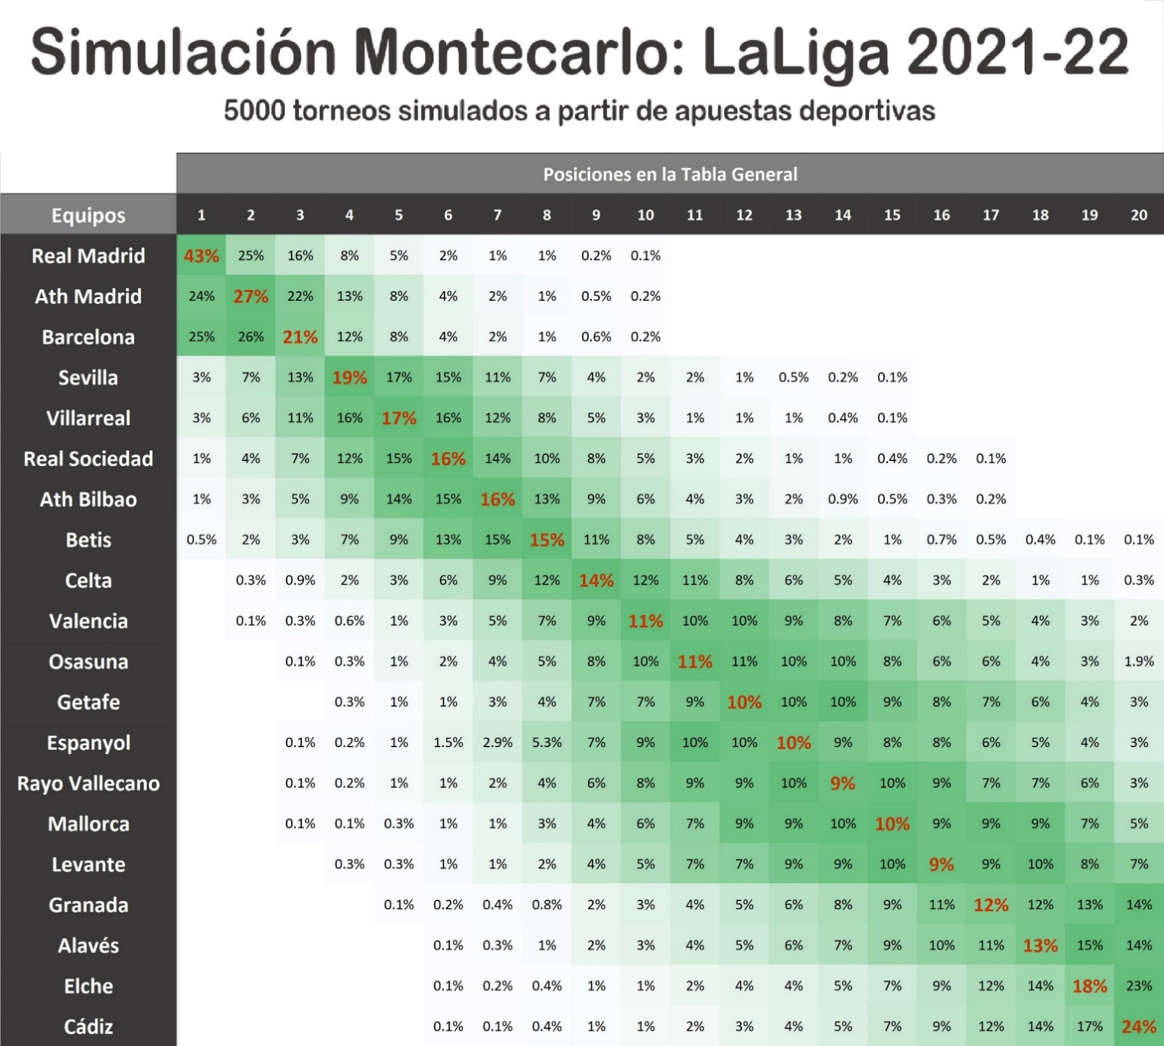
5000 Simulaciones de LaLiga 2021-22
 | Posiciones en la Tabla General
Equipos | 1 | 2 | 3 | 4 | 5 | 6 | 7 | 8 | 9 | 10 | 11 | 12 | 13 | 14 | 15 | 16 | 17 | 18 | 19 | 20
Real Madrid | 43% | 25% | 16% | 8% | 5% | 2% | 1% | 1% | 0.2% | 0.1%
Ath Madrid | 24% | 27% | 22% | 13% | 8% | 4% | 2% | 1% | 0.5% | 0.2%
Barcelona | 25% | 26% | 21% | 12% | 8% | 4% | 2% | 1% | 0.6% | 0.2%
Sevilla | 3% | 7% | 13% | 19% | 17% | 15% | 11% | 7% | 4% | 2% | 2% | 1% | 0.5% | 0.2% | 0.1%
Villarreal | 3% | 6% | 11% | 16% | 17% | 16% | 12% | 8% | 5% | 3% | 1% | 1% | 1% | 0.4% | 0.1%
Real Sociedad | 1% | 4% | 7% | 12% | 15% | 16% | 14% | 10% | 8% | 5% | 3% | 2% | 1% | 1% | 0.4% | 0.2% | 0.1%
Ath Bilbao | 1% | 3% | 5% | 9% | 14% | 15% | 16% | 13% | 9% | 6% | 4% | 3% | 2% | 0.9% | 0.5% | 0.3% | 0.2%
Betis | 0.5% | 2% | 3% | 7% | 9% | 13% | 15% | 15% | 11% | 8% | 5% | 4% | 3% | 2% | 1% | 0.7% | 0.5% | 0.4% | 0.1% | 0.1%
Simulación Montecarlo de LaLiga 2021-22 Resultados después de 5000 torneos simulados
 | Celta de Vigo
 | 0.3%
 | 0.9%
 | 1.7%
 | 3.4%
 | 5.9%
 | 8.9%
 | 11.8%
 | 13.5%
 | 12.3%
 | 10.7%
 | 8.4%
 | 6.0%
 | 5.5%
 | 3.8%
 | 2.8%
 | 1.8%
 | 1.1%
 | 0.8%
 | 0.3%
Celta de Vigo |  | 0.3% | 0.9% | 2% | 3% | 6% | 9% | 12% | 14% | 12% | 11% | 8% | 6% | 5% | 4% | 3% | 2% | 1% | 1% | 0.3%
Valencia |  | 0.1% | 0.3% | 0.6% | 1% | 3% | 5% | 7% | 9% | 11% | 10% | 10% | 9% | 8% | 7% | 6% | 5% | 4% | 3% | 2%
Osasuna |  |  | 0.1% | 0.3% | 1% | 2% | 4% | 5% | 8% | 10% | 11% | 11% | 10% | 10% | 8% | 6% | 6% | 4% | 3% | 2%
Getafe |  |  |  | 0.3% | 1% | 1% | 3% | 4% | 7% | 7% | 9% | 10% | 10% | 10% | 9% | 8% | 7% | 6% | 4% | 3%
Espanyol |  |  | 0.1% | 0.2% | 1% | 1.5% | 2.9% | 5.3% | 7% | 9% | 10% | 10% | 10% | 9% | 8% | 8% | 6% | 5% | 4% | 3%
Rayo Vallecano |  |  | 0.1% | 0.2% | 1% | 1% | 2% | 4% | 6% | 8% | 9% | 9% | 10% | 9% | 10% | 9% | 7% | 7% | 6% | 3%
Mallorca |  |  | 0.1% | 0.1% | 0.3% | 1% | 1% | 3% | 4% | 6% | 7% | 9% | 9% | 10% | 10% | 9% | 9% | 9% | 7% | 5%
Levante |  |  |  | 0.3% | 0.3% | 1% | 1% | 2% | 4% | 5% | 7% | 7% | 9% | 9% | 10% | 9% | 9% | 10% | 8% | 7%
Granada |  |  |  |  | 0.1% | 0.2% | 0.4% | 0.8% | 2% | 3% | 4% | 5% | 6% | 8% | 9% | 11% | 12% | 12% | 13% | 14%
Alavés |  |  |  |  |  | 0.1% | 0.3% | 1% | 2% | 3% | 4% | 5% | 6% | 7% | 9% | 10% | 11% | 13% | 15% | 14%
Elche |  |  |  |  |  | 0.1% | 0.2% | 0.4% | 1% | 1% | 2% | 4% | 4% | 5% | 7% | 9% | 12% | 14% | 18% | 23%
Cádiz |  |  |  |  |  | 0.1% | 0.1% | 0.4% | 1% | 1% | 2% | 3% | 4% | 5% | 7% | 9% | 12% | 14% | 17% | 24%

América | 18% | 16% | 13% | 12% | 10% | 8% | 7% | 5% | 4% | 3% | 2% | 1% | 1% | 1% | 0% | 0%
Celta de Vigo |  | 0% | 1% | 2% | 3% | 6% | 9% | 12% | 14% | 12% | 11% | 8% | 6% | 5% | 4% | 3% | 2% | 1% | 1% | 0%

Simulación Montecarlo de LaLiga y Liga MX 2021-22 Resultados después de 5000 torneos simulados
 | América | Celta de Vigo
 | 18%
 | 16% | 0%
 | 13% | 1%
 | 12% | 2%
 | 10% | 3%
 | 8% | 6%
 | 7% | 9%
 | 5% | 12%
 | 4% | 14%
 | 3% | 12%
 | 2% | 11%
 | 1% | 8%
 | 1% | 6%
 | 1% | 5%
 | 0% | 4%
 | 0% | 3%
 |  | 2%
 |  | 1%
 |  | 1%
 |  | 0%

 |  |  |  |  |  |  |  |  |  |  |  |  |  |  |  |  |  |  |  | 1er lugar | últimos 3
 |  |  |  |  |  |  |  |  |  |  |  |  |  |  |  |  |  |  | América | 185% | 0%
 |  |  |  |  |  |  |  |  |  |  |  |  |  |  |  |  |  |  | Celta | 0% | 2.30%

